CCA
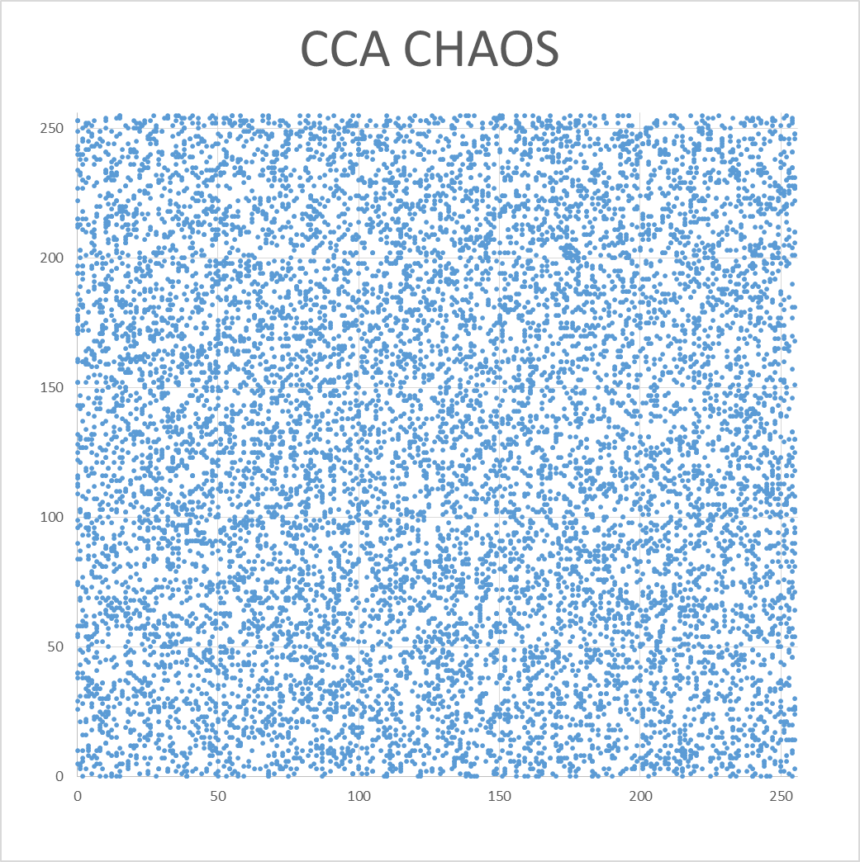
加密方法 | CCA_HOR | CCA_VER | CCA_DIA | SUM | AVG
org | 0.971872 | 0.984984 | 0.959273 | 2.916129 | 1.4580645
aes_ECB | 0.000409 | 0.008899 | 0.000427 | 0.009735 | 0.0048675
aes_CBC | 0.001814 | 0.002387 | 0.000352 | 0.004553 | 0.0022765
chaos_ECB | 0.000138 | 0.000151 | 0.00246 | 0.002749 | 0.0013745
chaos_CBC | 0.000487 | 0.002388 | 0.00183 | 0.004705 | 0.0023525
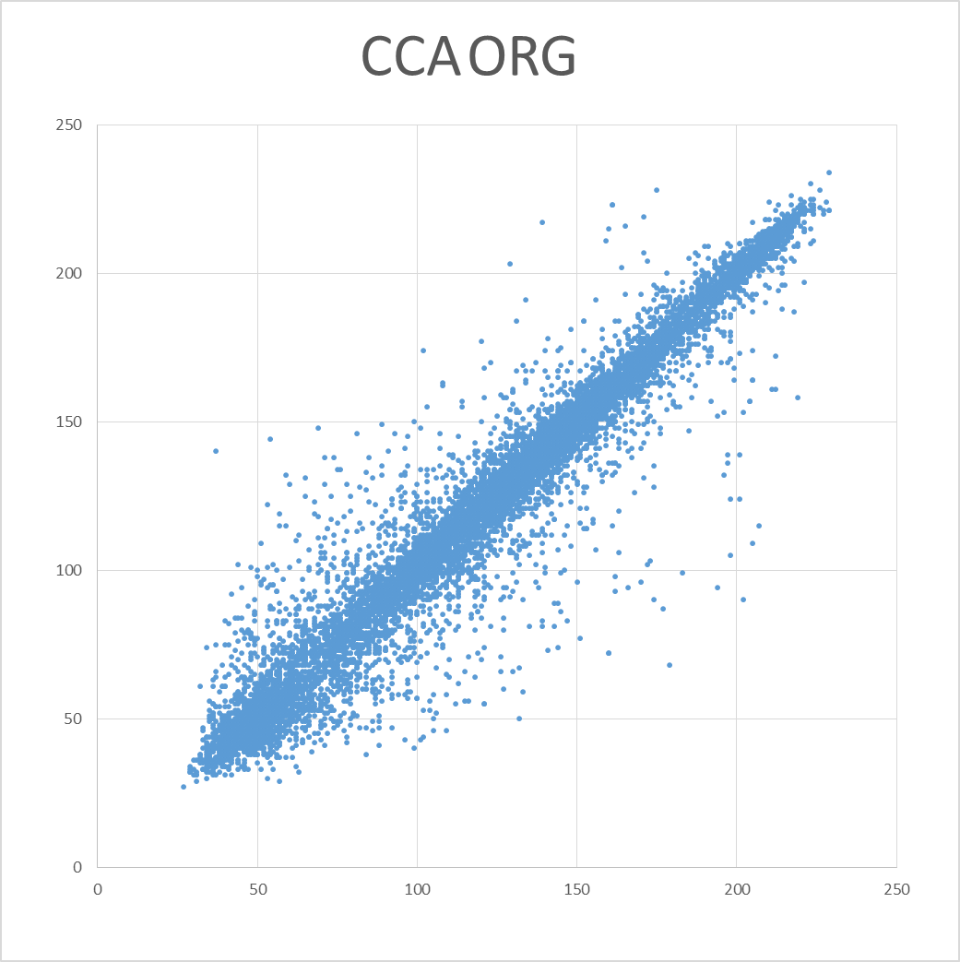
CCA

IE
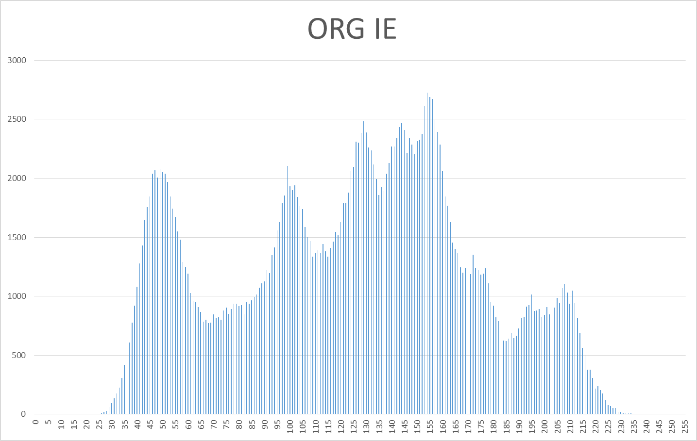
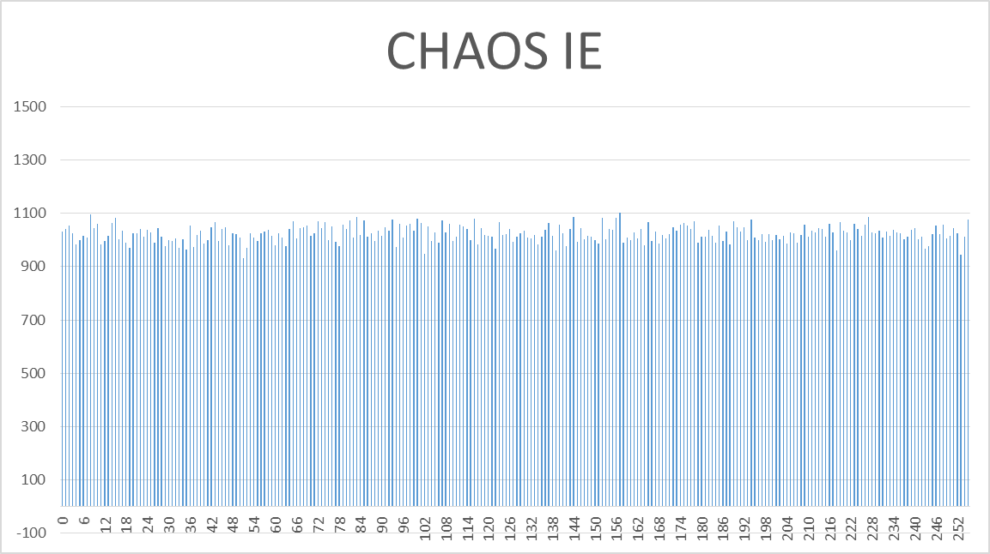
加密方法 | IE
org | 7.445556
aes_ECB | 7.999331
aes_CBC | 7.999393
chaos_ECB | 7.999439
chaos_CBC | 7.999332

